Introdução
Atualizada em: fevereiro de 2019

Pesquisa Nacional por Amostra de Domicílios Contínua - PNAD Contínua
Medidas de Subutilização da Força de Trabalho
Introdução:
A Subutilização da Força de trabalho (labour underutilization) é um conceito construído para complementar o monitoramento do mercado de trabalho, além da medida de desocupação (unemployment), que tem como objetivo fornecer a melhor estimativa possível da demanda por trabalho em ocupação (employment).
São identificados três componentes mutuamente exclusivos:
i) os subocupados por insuficiência de horas trabalhadas
ii) desocupados;
iii) força de trabalho potencial.
Observação: sendo que dois componentes integram a força de trabalho I) e II).
Segundo a OIT - Organização Internacional do Trabalho - OIT, é recomendado que os países adotem esses indicadores principais visando propiciar um quadro mais completo da subutilização da força de trabalho. A fim de melhor esclarecer, seguem os conceitos e principais indicadores.
http://www.ilo.org/wcmsp5/groups/public/---dgreports/---stat/documents/normativeinstrument/wcms_234036.pdf
A Força de trabalho é composta pelas pessoas ocupadas e as desocupadas na semana de referência.
Conceitos:
I) Pessoas subocupadas por insuficiência de horas trabalhadas:
São as pessoas que, na semana de referência, atendem as quatro condições abaixo:
1 - tinham 14 anos ou mais de idade;
2 - trabalhavam habitualmente menos de 40 horas no seu único trabalho ou no conjunto de todos os seus trabalhos;
3 - gostariam de trabalhar mais horas que as habitualmente trabalhadas; e
4 - estavam disponíveis para trabalhar mais horas no período de 30 dias, contados a partir do primeiro dia da semana de referência.
II) Pessoas desocupadas:
São classificadas como desocupadas na semana de referência as pessoas:
1) que estavam sem trabalho em ocupação nessa semana e
2) que tomaram alguma providência efetiva para consegui-lo no período de referência de 30 dias, e
3) que estavam disponíveis para assumi-lo na semana de referência.
Consideram-se também como desocupadas as pessoas sem trabalho em ocupação na semana de referência que não tomaram providência efetiva para consegui-lo no período de referência de 30 dias porque já o haviam conseguido e iriam começá-lo em menos de quatro meses após o último dia da semana de referência.
Este conceito de pessoas desocupadas, adotado a partir do segundo trimestre 2016, já está ajustado à Resolução I da 19ª Conferência Internacional de Estatísticos do Trabalho - CIET. Anteriormente, no que se refere às pessoas que não tomaram providência efetiva para conseguir trabalho no período de referência de 30 dias porque já o haviam conseguido para começar após a semana de referência, não havia limite de tempo fixado para assumir o trabalho³.
³⁾ A definição anteriormente adotada relativamente a esse aspecto era:
Consideram-se, também, como desocupadas as pessoas sem trabalho na semana de referência que não tomaram providência efetiva para consegui-lo no período de referência de 30 dias porque já o haviam conseguido e iriam começá-lo após a semana de referência.
III) Força de trabalho potencial:
A força de trabalho potencial é definida como o conjunto de pessoas de 14 anos ou mais de idade que não estavam ocupadas nem desocupadas na semana de referência, mas que possuíam um potencial de se transformarem em força de trabalho.
Este contingente é formado por dois grupos:
I - pessoas que realizaram busca efetiva por trabalho no período de 30 dias, mas não se encontravam disponíveis para trabalhar na semana de referência. Não se encontravam disponíveis para trabalhar em função dos seguintes motivos:
1 Tinha que cuidar dos afazeres domésticos, do(s) filho(s) ou de outro(s) parente(s)
2 Estava estudando (em curso de qualquer tipo ou por conta própria)
3 Por problema de saúde ou gravidez
4 Por ser muito jovem ou muito idoso para trabalhar
5 Por não querer trabalhar
6 Por outro motivo, especifique: _______________________
II - pessoas que não haviam realizado busca efetiva por trabalho no período de 30 dias, mas gostariam de ter um trabalho e estavam disponíveis para trabalhar na semana de referência. Não houve busca efeitiva em função dos seguintes motivos:
1 Conseguiu proposta de trabalho para começar após a semana de referência
2 Estava aguardando resposta de medida tomada para conseguir trabalho
3 Não conseguia trabalho adequado
4 Não tinha experiência profissional ou qualificação
5 Não conseguia trabalho por ser considerado muito jovem ou muito idoso
6 Não havia trabalho na localidade
7 Tinha que cuidar dos afazeres domésticos, do(s) filho(s) ou de outro(s) parente(s)
8 Estava estudando (em curso de qualquer tipo ou por conta própria)
9 Por problema de saúde ou gravidez
10 Outro motivo, especifique: _______________________
Pessoas desalentadas: É um subgrupo da Força de Trabalo Percentual, ou seja, são as pessoas fora da força de trabalho na semana de referência que estavam disponíveis para assumir um trabalho na semana de referência, mas não tomaram providência para conseguir trabalho no período de referência de 30 dias por não ter conseguido trabalho adequado, não ter experiência profissional ou qualificação, não haver trabalho na localidade em que residia ou não conseguir trabalho por ser considerado muito jovem ou muito idoso.
Indicadores:
População de 14 anos ou mais de idade:
Desocupada, na semana de referência;
Subocupada por Insuficiência de Horas Trabalhadas, na semana de referência;
Desocupada ou Subocupada por Insuficiência de Horas Trabalhadas, na semana de referência;
Força de Trabalho Potencial, na semana de referência;
Desocupada ou na Força de Trabalho Potencial, na semana de referência;
Desocupada ou Subocupada por Insuficiência de Horas Trabalhadas ou na Força de Trabalho Potencial, na semana de referência;
Força de Trabalho Ampliada (Força de Trabalho (ocupados +desocupados) + Força de Trabalho Potencial), na semana de referência;
Desalentada, na semana de referência.
Taxas:
Taxa de desocupação
Numerador - Desocupados
Denominador - Força de Trabalho
Taxa combinada da desocupação e subocupação por insuficiência de horas trabalhadas
Numerador - Subocupados por insuficiência de horas + desocupados
Denominador - Força de Trabalho
Taxa combinada da desocupação e da força de trabalho potencial
Numerador - Desocupados + Força de Trabalho Potencial
Denominador - Força de Trabalho Ampliada
Taxa composta da subutilização da força de trabalho
Numerador - Subocupados por insuficiência de horas + desocupados + força de trabalho potencial
Denominador - Força de Trabalho ampliada
Taxa de subocupação por insuficiência de horas trabalhadas
Numerador - Subocupados por insuficiência de horas
Denominador - População Ocupada
Percentual de desalentados na força de trabalho ampliada
Numerador – Pessoas desalentadas
Denominador - Força de Trabalho ampliada
Percentual de desalentados na força de trabalho potencial
Numerador – Pessoas desalentadas
Denominador - Força de Trabalho potencial
Percentual de desalentados na população fora da força de trabalho
Numerador – Pessoas desalentadas
Denominador - População fora da força de trabalho
Percentual de desalentadas na força de trabalho ou desalentadas
Numerador – Pessoas desalentadas
Denominador - Força de trabalho ou pessoas desalentadas

Diagrama
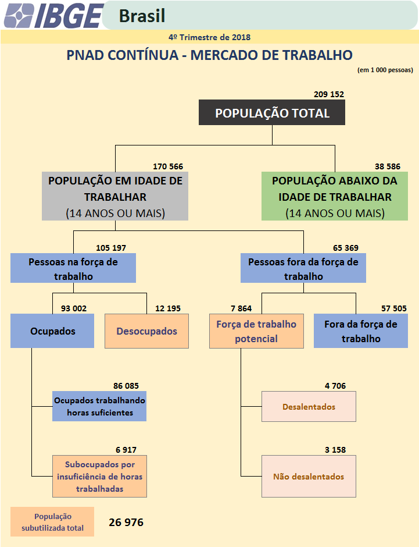
O esquema a seguir ilustra como está classificada a população de 14 anos ou mais de idade levando em consideração a condição de atividade.

